Sheet1
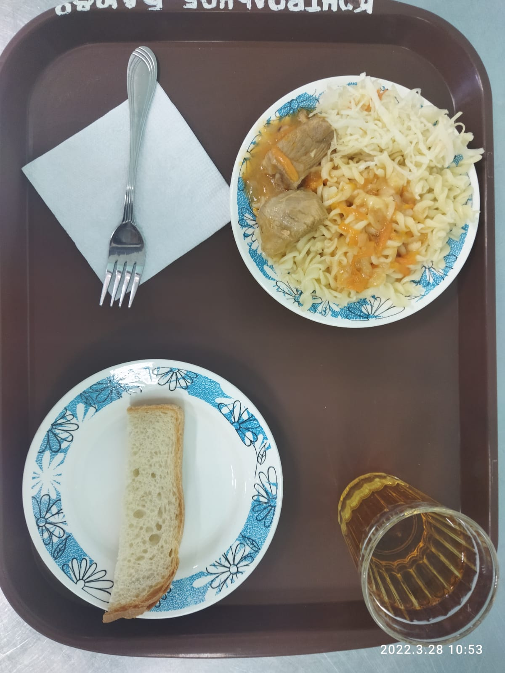
Школа | МБОУ Большекирсановская сош имени Героя Советского Союза Хайло В.А. |  |  | Отд./корп |  |  |  | День | 2022-03-28

Прием пищи | Раздел | № рец. | Блюдо | Выход, г | Цена | Калорийность | Белки | Жиры | Углеводы
Завтрак | гор.блюдо | 260 | Гуляш | 100.00 | 37.81 | 309.00 | 10.64 | 28.19 | 2.89
 | гор.напиток | 389 | Соки овощные, фруктовые и ягодные | 180.00 | 6.71 | 76.32 | 0.90 | 0.00 | 18.18
 | хлеб | Н | Хлеб пшеничный | 30.00 | 1.76 | 69.00 | 2.28 | 0.24 | 14.10
 |  | 71/70 | Капуста квашенная | 60.00 | 8.43 | 13.20 | 0.66 | 0.12 | 2.28
 |  | 203 | Макаронные изделия отварные с маслом сливочным | 150.00 | 6.30 | 195.71 | 5.46 | 5.79 | 30.46

Завтрак 2 | фрукты

Обед | закуска
 | 1 блюдо |  | .
 | 2 блюдо
 | гарнир
 | сладкое
 | хлеб бел.
 | хлеб черн.

 |  |  |  | 520.00 | 61.01 | 663.23 | 19.94 | 34.34 | 67.91

